4T 2021
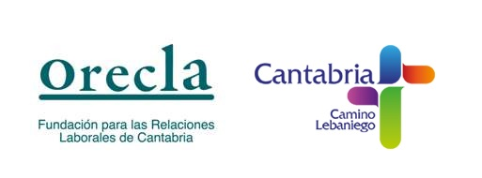 FACTURAS RECIBIDAS IMPORTE SUPERIOR A 3000€ LEY 1/2018 DE 21 DE MARZO DE TRANSPARENCIA DE LA ACTIVIDAD PÚBLICA
PROVEEDOR | Nº FACTURA | FECHA FACTURA: | NIF | BASE IMPONIBLE | IVA | TOTAL
KONOZCA CONSULTING S.L. | K2021/3463 | 2021-10-28 | B65415234 | 7,376.04 € | 1,548.97 € | 8,925.01 €
LEFEBVRE-EL DERECHO S.A. | FL21-1211007 | 2021-12-14 | A79216651 | 2,717.95 € | 570.77 € | 3,288.72 €
ADECCO FORMACION S.A. | 9040310000341 | 2021-12-29 | A58467341 | 9,262.50 € | 1,945.12 € | 11,207.62 €
CAPGEMINI ESPAÑA S.L. | 1750062443 | 2021-12-31 | B08377715 | 14,550.00 € | 3,055.00 € | 17,605.00 €
IMPRENTA TER S.L. | 19861 | 2021-12-31 | B39366950 | 4,461.00 € | 936.81 € | 5,397.81 €

TOTAL |  |  |  |  |  | 17,605.00 €

